상품제안서
바블로브 트라이탄 대용량 스포츠 워터보틀 텀블러 600ml | 상품코드: S39349

 |  |  |  |  |  |  | 02-713-8555 | www.synergygift.co.kr
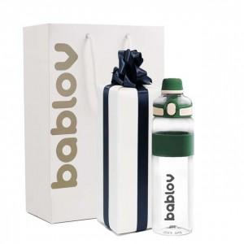 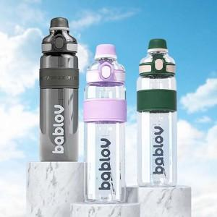 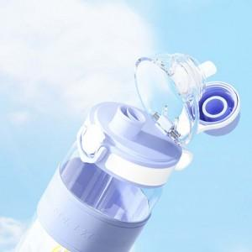

【상세/제작정보】

【인쇄/포장옵션】 | 실크 / 포장지포장

【공급단가】 | 수량 | 30~ | 100~ | 300~ | 500~ | 1,000~
*VAT별도 | 단가 | 12,700원 | 12,300원 | 11,700원 | 11,400원 | 11,100원

【상품 URL】 | https://www.synergygift.co.kr:443/src/goods_detail.php?gdno=39349

